画像
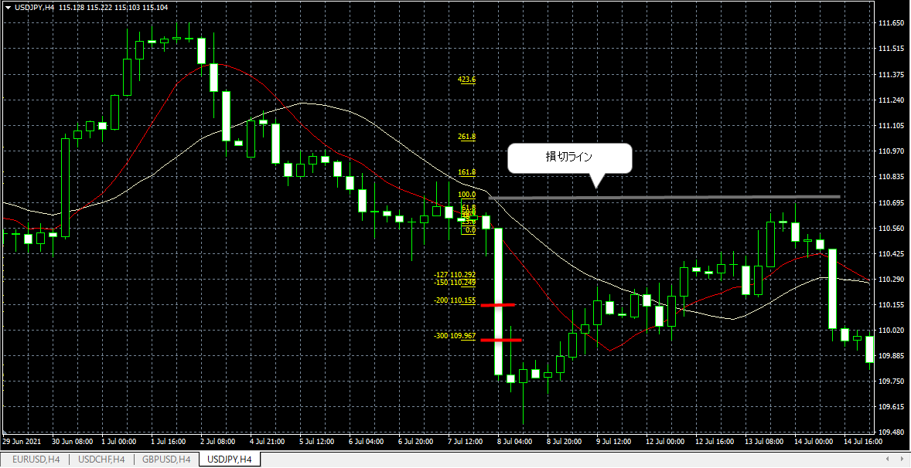
No. 12 エントリー(2021.7.7)

画像①
 | PBの確認
 | ・売りPB①も該当するかと思いましたが、実体とヒゲの割合を確認したら３倍に達してなかった。
 | ・その後売りPB②が出現（1：8.2）、実体は10MA（赤線）の外（下）、上ヒゲが10MAにタッチしている。
 | 安値更新の確認
 | ・その後、8日午前00時台に安値を更新したのでエントリー準備。

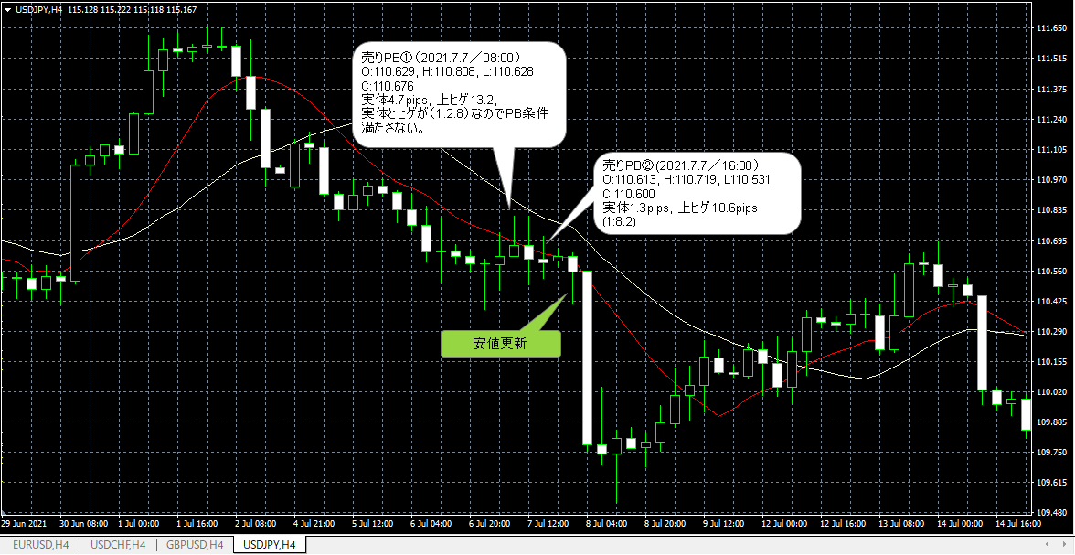

画像②
 | ＦＩＢの確認、エントリー、ストップ、利確レベルの確認
 | ・売りPBなのでFIBを高値から安値（上から下へ）に引く。
 | ・エントリー：売り指値110.627（PB安値－1pips）
 | ・ストップ指値：110.720（PB高値＋1pips）
 | ・利確指値：110.155（FIB2.0）

